第１号－３
 |  |  | 別記様式第１号－３（対象者別）

法 人 名
所属事業所名
対 象 者 名

 | 介護福祉士国家試験受験料（18,380円）の 「受験手数料払込受領証」 の
 | 写し（コピー） を のりしろ 部分に貼付してください。

※氏名 及び 受領印 が無いものは、
貼付できません。
 |  | の り し ろ

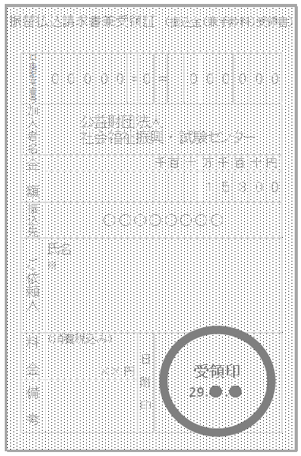

 |  | 上記の太枠線は、原寸大サイズの貼付目安です。
 | 上記の貼付が出来ない場合は、その理由を記入してください。
 | 理 由 ：
 | ※貼付ができない場合は、次回合否発表後の実績報告書類の提出時に、受験票の写し
 | ※ （コピー） が必要となります。なお、実績報告の時に受験票の写し（コピー） が未提出の
 | ※場合は、受験料を支払ったことが確認できないため、全てにおいて助成対象外 （０円）
 | ※になりますので御注意ください。
 | ※受験料 （18,380円） 以外の領収書は、今回の申請時には貼付しないでください。
 | ※（合否発表後の実績報告の時に必要となりますので、各自で保管をしてください。）

